Opgave 1
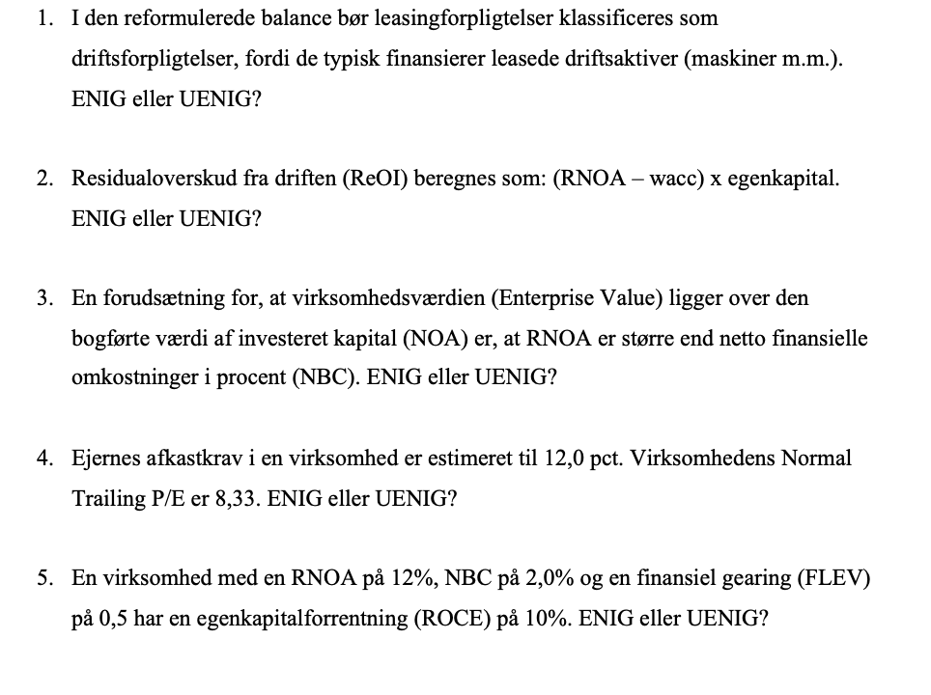
Enig
Det bruges i driften, og bør derfor være under driftsaktiver
Tænk lagerhaller, varevogne ol.

Uenig
Denne regnes som
(RNOA - wacc) x NOA

Uenig
Det er en forudsætning, at RNOA er større end wacc
for at E>NOA

Uenig
Virksomhedens normale trailing P/E beregnes som 1+r/r
Der er den normale trailing P/E givet ved |  | 9.3333333333

Vi bruger at ROCE=RNOA+FLEV x (RNOA-NBC)
Dette kan omskrives til FLEV=(ROCE-RNOA)/(RNOA-NBC)
Svaret er derfor | 17
Hvorfor uenig

Opgave 2
Pengestrømsopgørelse 2021
t.kr.
Årets resultat | 22,460 | Pengestrømme fra driftsaktivitet |  | 25,770
Reguleringer | 7,640
Ændring i driftskapital | 1,725 | Netto rentebetalinger | 10,085
Pengestrømme fra drift før finansielle poster | 31,825 | Skat @22% | -2,219 | 7,866
Renteindbetalinger | 10,890 | Korrigeret C |  | 17,904
Renteudbetalinger | -805 |  |  |  | -
Betalt skat | -16,140 | Pengestrømme fra investeringsaktivitet |  | -28,050
Pengestrømme fra driftsaktivitet | 25,770 | Værdipapirer |  | 14000
Køb af dattervirksomhed | -7,250 | Korrigeret I |  | -14,050
Køb af materielle anlægsaktiver | -7,050
Salg af materielle anlægsaktiver | 250 | FCF |  | 3,854
Køb af værdipapirer | -14,000
Pengestrømme fra investeringsaktivitet | -28,050 | Egenkapitalfinansiering (d)
Afdrag på langfristet gæld | -1,030 | Betalt udbytte |  | 5,000
Provenu ved langfristet lånoptagelse | 17,000
Betalt udbytte | -5,000 | Netto gældsfinansiering (F)
Pengestrømme fra finansieringsaktivitet | 10,970 | Netto rentebetalinger, efter skat | -7,866
Ændring i likvider | 8,690 | Provenu ved langfristet lånoptagelse | -17,000
Likvider 1. jan. | 8,465 | Afdrag på langfristet gæld | 1,030
Likvider 31. december | 17,155 | Køb af værdipapirer | 14,000
 |  | Ændring i likvider | 8,690 | -1,146
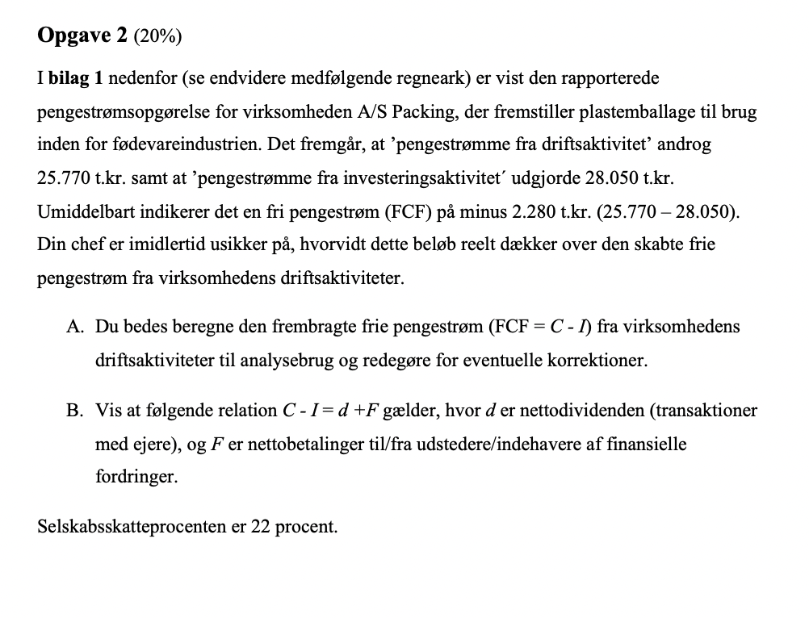
 |  | d+F |  | 3,854

 |  | Til den rapporterede pengestrøm fra driften fratrækkes efter-skat renteinbetalinger,
 |  | så pengestrømmen er uafhængig af virksomhedens finansielle aktiviter
 |  | Beløbet placeres under "gældsfinansiering' (F). Køb af værdipapirer er placering
 |  | af overskydende likviditet og ikke investering i driften. Beløbbet placeres under
 |  | gældsfinansiering

Opgave 3b
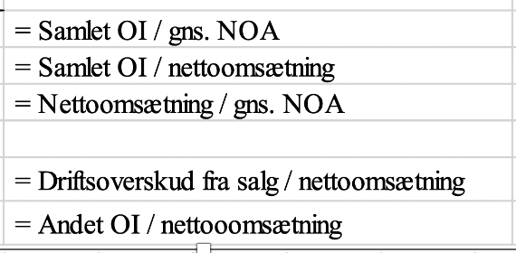
 | 2020 | 2021
RNOA | 7.0% | 4.6%
PM | 7.0% | 4.1%
ATO | 1.000 | 1.108

PMsalg | 7.0% | 5.5%
PMandet OI | 0.0% | -1.3%

